Solicitud gráfica
 | Área: | Ciencias Naturales |  |  | Fecha:
 | Grado: | 8 |  |  | 2015-02-05
 | Título del tema: | Electricidad y magnetismo |  |  | ¿Cuaderno de estudio o recurso? | Cuaderno de Estudio
 | Editor: | Diana Pequetita García Rodríguez

 | Código guión o recurso: | CN_08_12_CO | ← Para determinar este código, visite la hoja de Ayuda
 |  |  |  |  | ESPECIFICACIÓN DE ARCHIVOS A ENTREGAR
Núm. | Archivo Shutterstock o ruta en web | Imagen para: | Tipo | Formato | Nombre imagen SMALL | Tamaño imagen SMALL | Nombre imagen ZOOM | Tamaño imagen ZOOM | Descripción | Observaciones
IMG01 | 102741539 | Cuaderno de Estudio | Fotografía | Horizontal | CN_08_12_CO_IMG01_small | 526 x 370 px | CN_08_12_CO_IMG01_zoom | 800 x 600 px | La energía eléctrica y sus trnsformaciones | 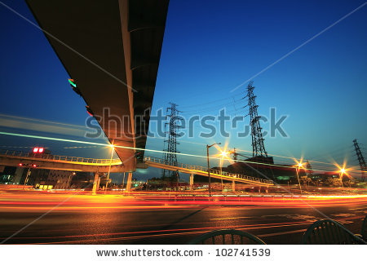
IMG02 | 60571642 | Cuaderno de Estudio | Fotografía | Horizontal | CN_08_12_CO_IMG02_small | 526 x 370 px | CN_08_12_CO_IMG02_zoom | 800 x 600 px | electroestática | 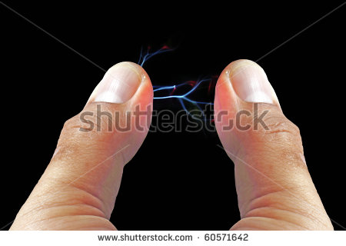
IMG03 | 2 ESO/ciencias naturales/la electricidad/las cargas eléctricas | Cuaderno de Estudio | Ilustración | Vertical | CN_08_12_CO_IMG03_small | 526 x 370 px | CN_08_12_CO_IMG03_zoom | 800 x 600 px | configuración moderna del átomo | 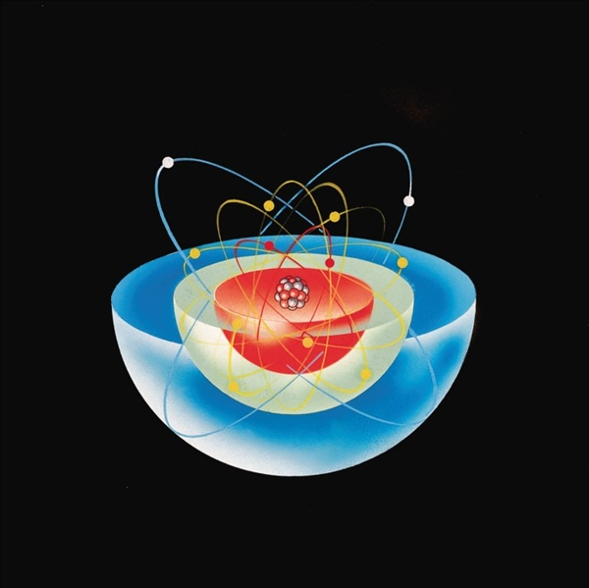
IMG04 | Imagen sin enlace/realizar el gráfico | Cuaderno de Estudio | Ilustración | Horizontal | CN_08_12_CO_IMG04_small | 526 x 370 px | CN_08_12_CO_IMG04_zoom | Imagen para construir. | Ley de Coulomb | 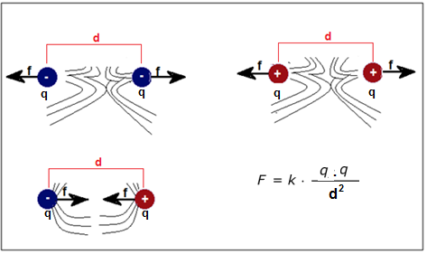 Realizar esta gráfica, puede quedar sin las línea semicirculares
IMG05 | Realizar gráfica/ sin enlace | Cuaderno de Estudio | Ilustración | Horizontal | CN_08_12_CO_IMG05_small | 526 x 370 px | CN_08_12_CO_IMG05_zoom | 800 x 600 px | Campo eléctrico e intensidad de campo eléctrico | 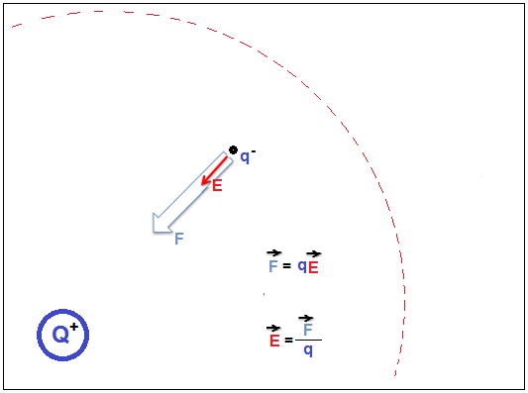 Realizar esta gráfica
IMG06 | 105935402 | Cuaderno de Estudio | Ilustración | Horizontal | CN_08_12_CO_IMG06_small | 526 x 370 px | CN_08_12_CO_IMG06_zoom | 800 x 600 px | Energía eléctrica | 
IMG07 | http://profesores.aulaplaneta.com/DNNPlayerPackages/Package13517/InfoGuion/cuadernoestudio/images_xml/CN_08_07_img3_zoom.jpg | Cuaderno de Estudio | Ilustración | Horizontal | CN_08_12_CO_IMG07_small | 526 x 370 px | CN_08_12_CO_IMG07_zoom | 800 x 600 px | Alternador | 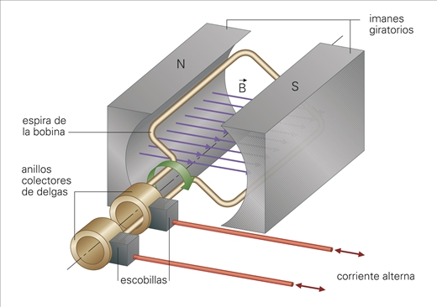
IMG08 | Realizar gráfica/ sin enlace | Cuaderno de Estudio | Ilustración | Horizontal | CN_08_12_CO_IMG08_small | 526 x 370 px | CN_08_12_CO_IMG08_zoom | 800 x 600 px | Circuito eléctrico | 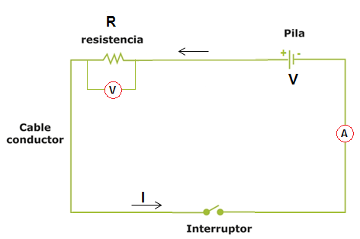 Realizar esta gráfica
IMG09 | http://profesores.aulaplaneta.com/DNNPlayerPackages/Package13517/InfoGuion/cuadernoestudio/images_xml/CN_08_07_img6_zoom.jpg | Cuaderno de Estudio | Ilustración | Horizontal | CN_08_12_CO_IMG09_small | 526 x 370 px | CN_08_12_CO_IMG09_zoom | 800 x 600 px | triángulo de la ley de Ohm | 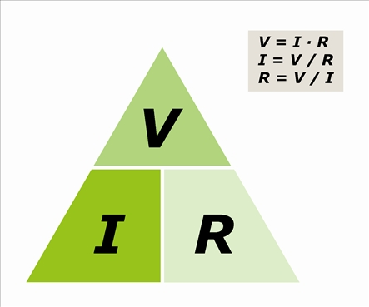
IMG10 | Realizar gráfica/ sin enlace | Cuaderno de Estudio | Fotografía | Horizontal | CN_08_12_CO_IMG10_small | 526 x 370 px | CN_08_12_CO_IMG10_zoom | 800 x 600 px | circuito en serie | 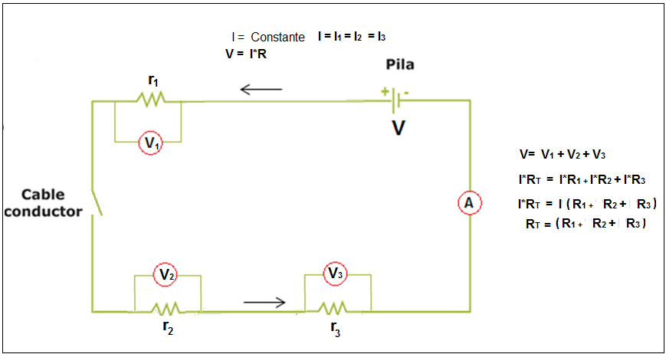 Realizar esta gráfica
IMG11 | Realizar gráfica/ sin enlace | Cuaderno de Estudio | Ilustración | Horizontal | CN_08_12_CO_IMG11_small | 526 x 370 px | CN_08_12_CO_IMG11_zoom | 800 x 600 px | Circuito en paralelo | 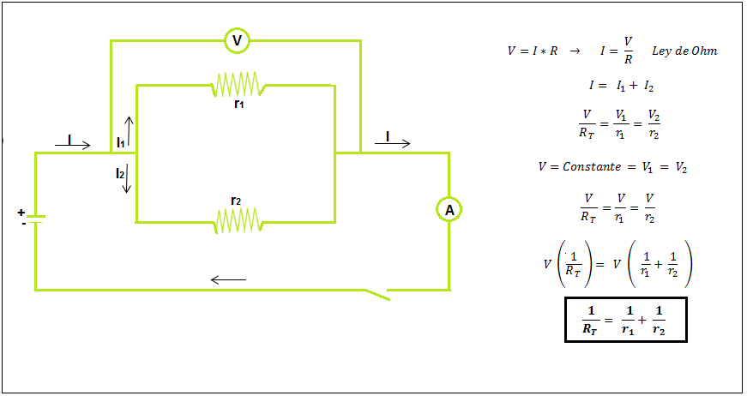 Realizar esta gráfica
IMG12 | 214468012 | Cuaderno de Estudio | Fotografía | Horizontal | CN_08_12_CO_IMG12_small | 526 x 370 px | CN_08_12_CO_IMG12_zoom | 800 x 600 px | imanes de alnico | 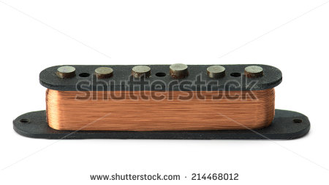
IMG13 | 272575154 | Cuaderno de Estudio | Ilustración | Vertical | CN_08_12_CO_IMG13_small | 526 x 370 px | CN_08_12_CO_IMG13_zoom | 800 x 600 px | Tierras raras | 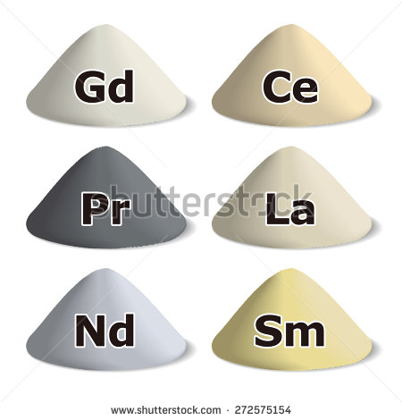
IMG14 | no hay enlace | Cuaderno de Estudio | Ilustración | Vertical | CN_08_12_CO_IMG14_small | 526 x 370 px | CN_08_12_CO_IMG14_zoom | 800 x 600 px | los imanes | 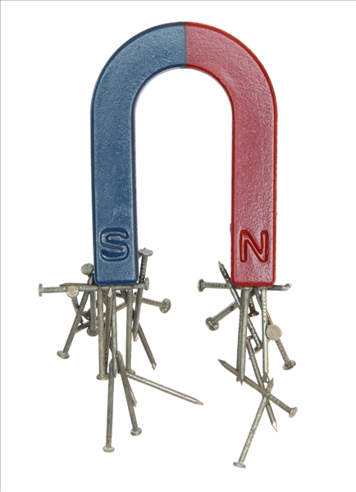
IMG15 | Realizar gráfica/ sin enlace | Cuaderno de Estudio | Ilustración | Vertical | CN_08_12_CO_IMG15_small | 526 x 370 px | CN_08_12_CO_IMG15_zoom | 800 x 600 px | imanes y campo magnético | 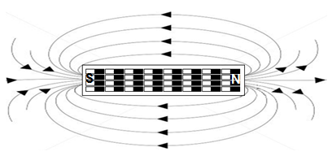 Realizar esta gráfica
IMG16 | 273267506 | Cuaderno de Estudio | Ilustración | Vertical | CN_08_12_CO_IMG16_small | 526 x 370 px | CN_08_12_CO_IMG16_zoom | 800 x 600 px | imanes y campo magnético | 
IMG17 | http://profesores.aulaplaneta.com/DNNPlayerPackages/Package13862/InfoGuion/cuadernoestudio/images_xml/MN_3C_20_img7_zoom.jpg | Cuaderno de Estudio | Ilustración | Vertical | CN_08_12_CO_IMG17_small | 526 x 370 px | CN_08_12_CO_IMG17_zoom | 800 x 600 px | el electro iman | 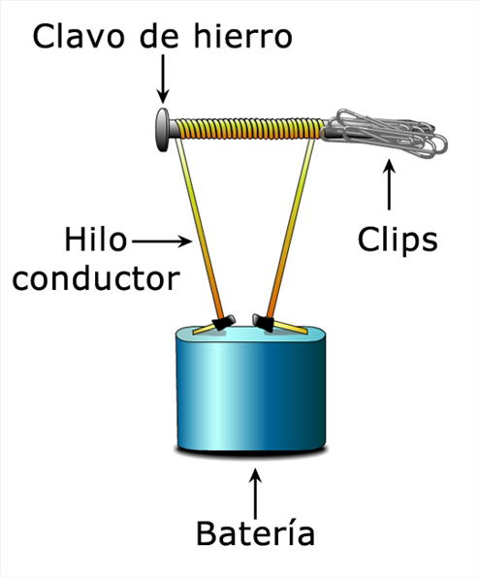
IMG18 | 194664587 | Cuaderno de Estudio | Ilustración | Horizontal | CN_08_12_CO_IMG18_small | 526 x 370 px | CN_08_12_CO_IMG18_zoom | 800 x 600 px | Generador de corriente directa | 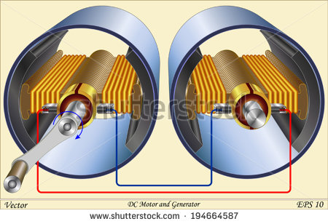
IMG19 | no hay enlace | Cuaderno de Estudio | Ilustración | Horizontal | CN_08_12_CO_IMG19_small | 526 x 370 px | CN_08_12_CO_IMG19_zoom | 800 x 600 px | Motor eléctrico | 